Feuil1
À L'ATTENTION DE TOUT LE PERSONNEL SOIGNANT ET DES PROFESSIONNELS

Activités de prévention et de traitement du déconditionnement


Thématique du mois de décembre


C'est la fête!!!

C'est le temps de festoyer!

Types d'activités suggérées pour la thématique mensuelle

Musique de Noël dans les chambres et dans les aires communes
avec encouragements à danser, chanter, taper des mains

Activités de loisirs en lien avec la thématique mensuelle

Implication des PAB et ADS pour accomplir des activités de loisirs en lien avec la thématique

Fêtes des familles de Noël

Repas chic « Spécial Noël »

Spectacles, fête dansante et chantante

Chorales de Noël

Jeux thématiques : bingo de Noël, course de rennes ou de lutins…
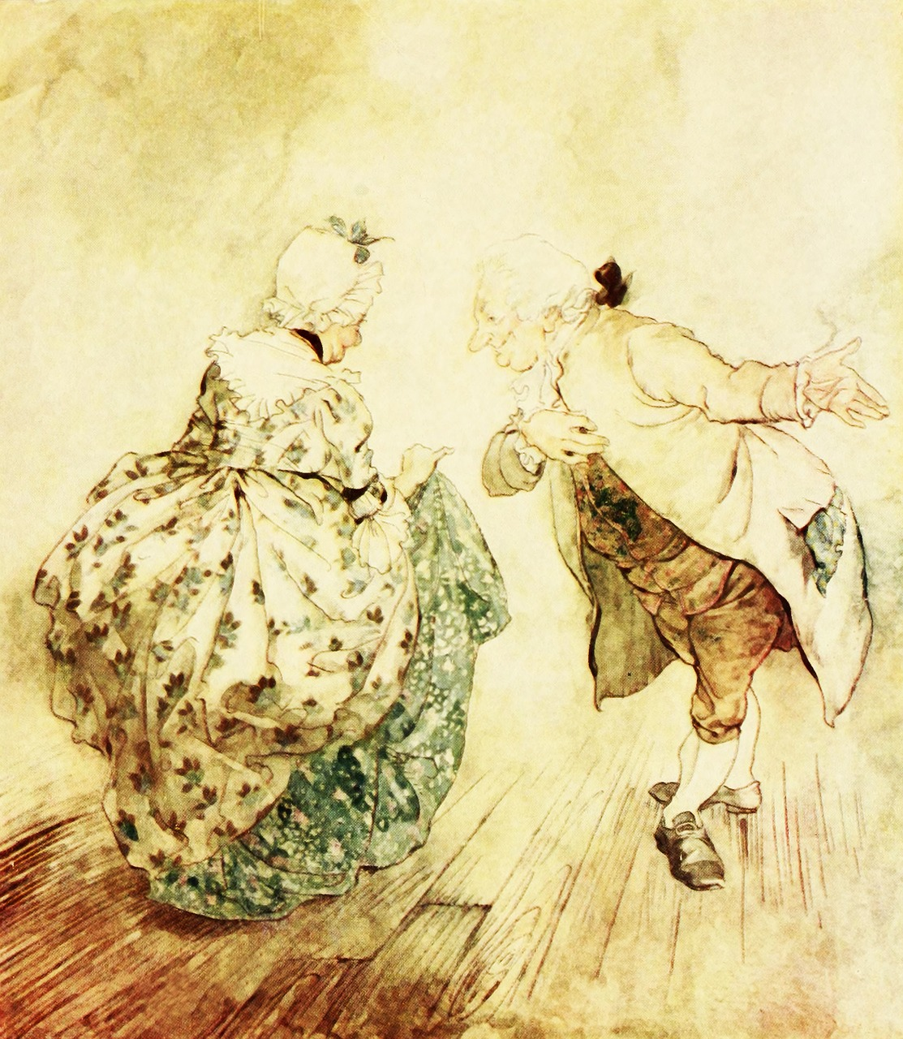
Célébration de Noël et remise de cadeaux

Célébration de la veille du jour de l’an

Assistance aux usagers qui souhaitent décorer leur chambre

Moments de bonheur à partager avec les proches

Merci de collaborer au maintien des acquis des usagers
et ainsi leur permettre de maintenir leur autonomie et leurs capacités

Merci de votre travail d'équipe!

"À Noël il est tout aussi important d'ouvrir nos cœurs que nos cadeaux" Janice Maeditere

